共通機能
画面設計

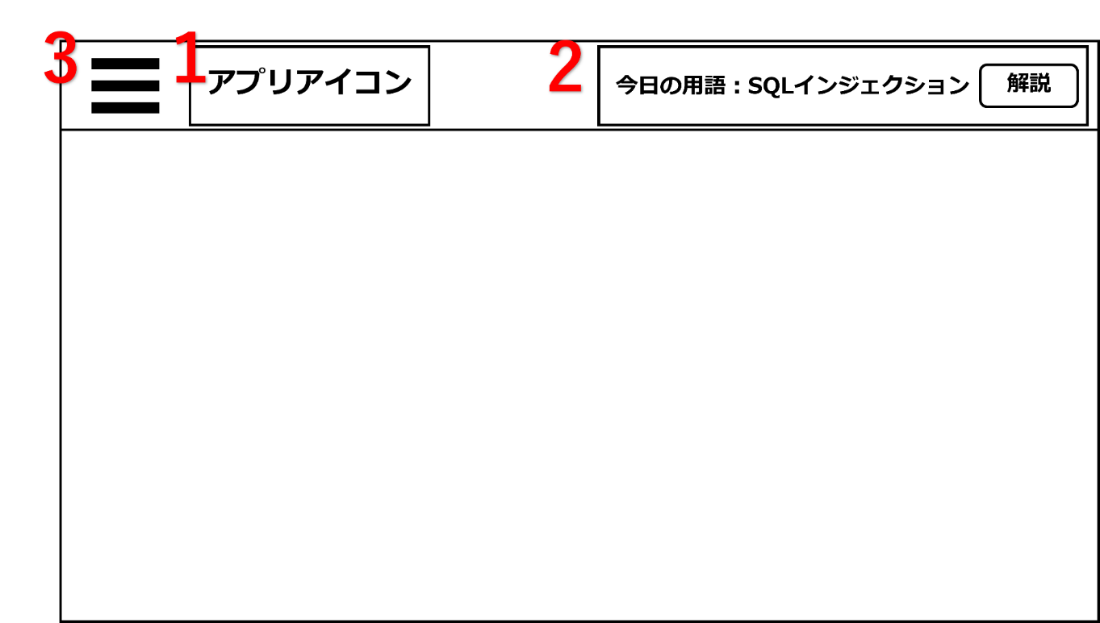
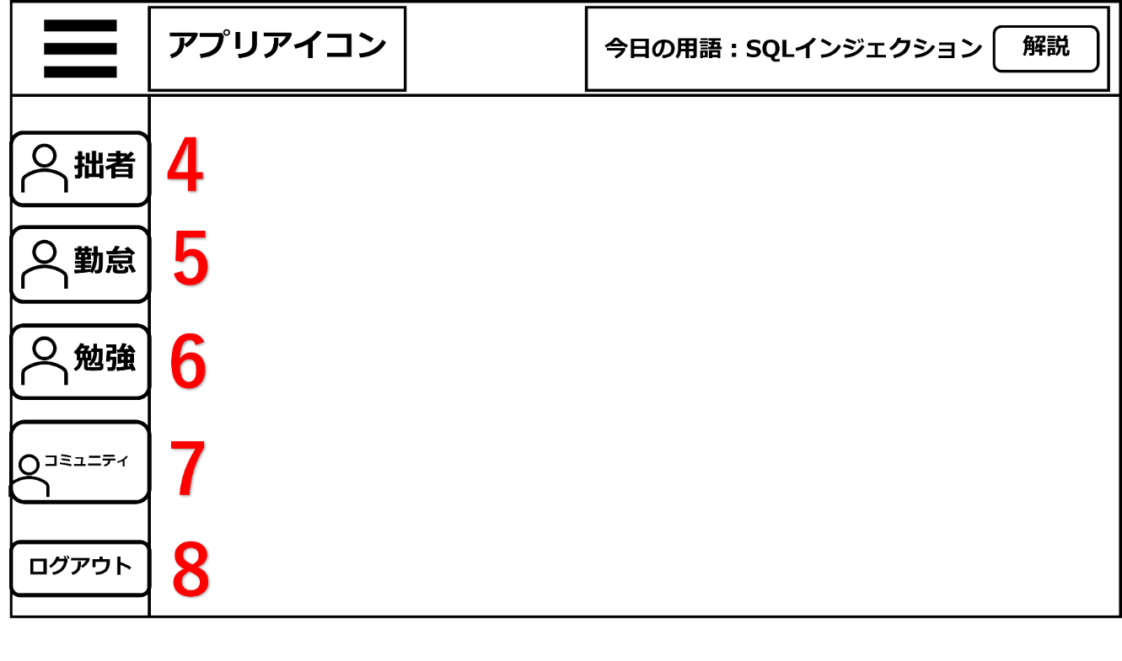

機能設計
ページロード時
ロード時に以下の処理を実行する
ログイン状態を判定し、ログイン状態でなければログインページに遷移する
「１ アプリアイコン」 、「３ ハンバーガーメニュー」 を表示する。
DBから用語と解説をランダムに取得し、「２ 今日の用語表示」 に表示する。
「２ 今日の用語表示」 は24時になるまでは再度ページロードをしても変更されない
「４ マイページ」 「５ 勤怠」 「６ 勉強」 「７ コミュニティ」 「８ ログアウト」はCSSで画面外に表示される。(「３ ハンバーガーメニュー」 をクリックするまで見えない)
「１～８」はCSSで位置を固定する。(スクロールしても動かない)
「１ アプリアイコン」 クリック
TOPページに遷移する
「３ ハンバーガーメニュー」 クリック
クリック時、JavascriptとCSSで「４ マイページ」 「５ 勤怠」 「６ 勉強」 「７ コミュニティ」 「８ ログアウト」を表示させる
「４ マイページ」 クリック
マイページに遷移
「５ 勤怠」 クリック
勤怠ページに遷移
「６ 勉強」 クリック
勉強ページに遷移
「７ コミュニティ」 クリック
コミュニティページに遷移する
「８ ログアウト」 クリック
ログインページに遷移する

備考
・背景はガチャの排出対象の為、初期の背景は白色、又はシンプルなデザインになる可能性がある。
・ハンバーガーメニューのアイコンはそのページに合っているデザインを採用する

項目定義書

No |  | 物理名 | 論理名 | 画面型 | データ型 | min |  | max |  | DBテーブル | DBカラム | 備考
 | 1 | appicon | アプリアイコン | Image
 | 2 | word | 用語表示 | div | varchar |  | 0 |  | 100 | study | word
 | 3 | hamburger | ハンバーガーメニュー | div
 | 4 | mypage | マイページ | link
 | 5 | diligence | 勤怠入力 | link
 | 6 | study | 勉強 | link
 | 7 | community | コミュニティ | link
 | 8 | logout | ログアウト | link

ログインページ
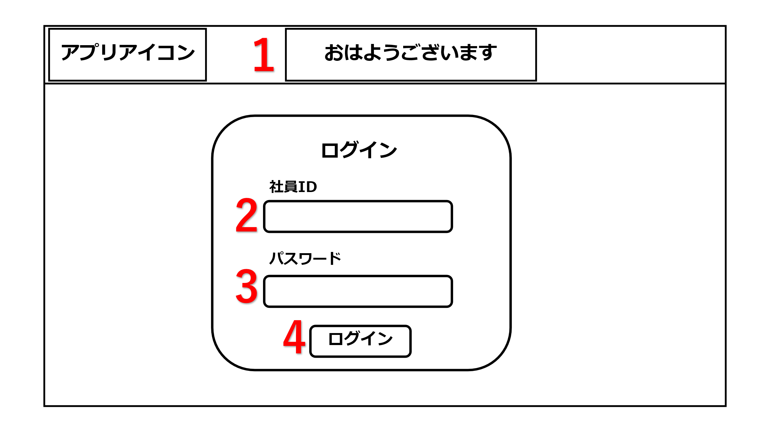
画面設計
1

2

3

4

機能設計

 | 「１ 一言コメント」 表示 |  |  | ページロード
 | 時間帯によって表示内容を変更する |  |  | 社員IDとパスワードの初期化
 |  |  |  | 一言コメントの表示

 | 「２ 社員ID」
 | IDを入力する

 | 「３ パスワード」
 | パスワードを入力する

 | 「４ ログイン」 押下
 | ユーザーIDとパスワードが正しく入力されていないと遷移しない
 | 入力内容が正しい場合TOPページに遷移する
 | 入力内容が正しくない場合エラーメッセージを表示

項目定義書

No |  | 物理名 | 論理名 |  | 画面型 | データ型 | min | max |  | DBテーブル | DBカラム | 備考
 | 1 | coment | 一言コメント |  | div |  |  |  |  |  |  | ５時~11時59分までおはようございます！表示。 12時～14時59分まで頑張りましょう！表示。1５時~０時までお疲れ様です！表示。
 | 2 | staff_id | 社員ID |  | input | int | 0 |  |  | m_user | staff_id
 | 3 | passward | パスワード |  | input | varchar | 0 |  | 20 | m_user | passward
 | 4 | login | ログインボタン |  | submit

TOPページ
画面設計
 |  |  | 画面の流れ

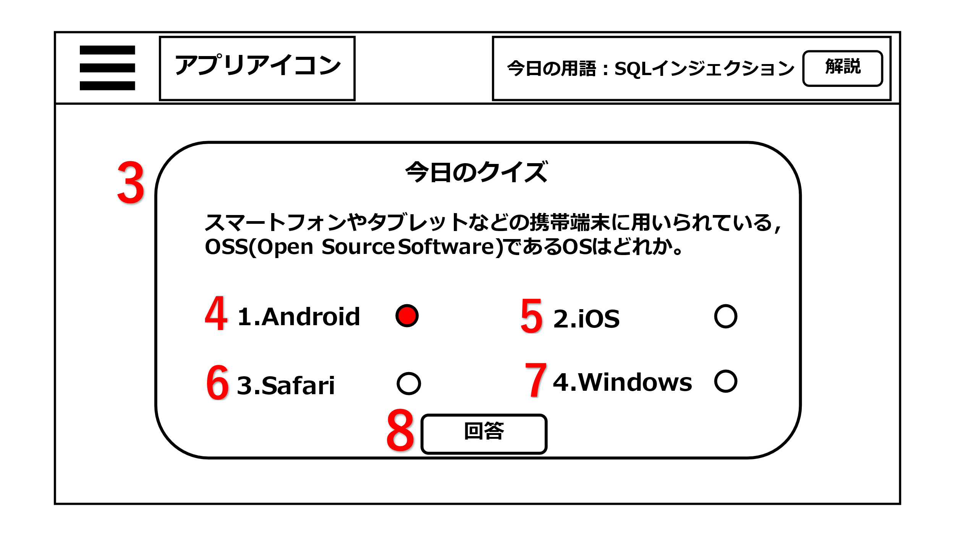
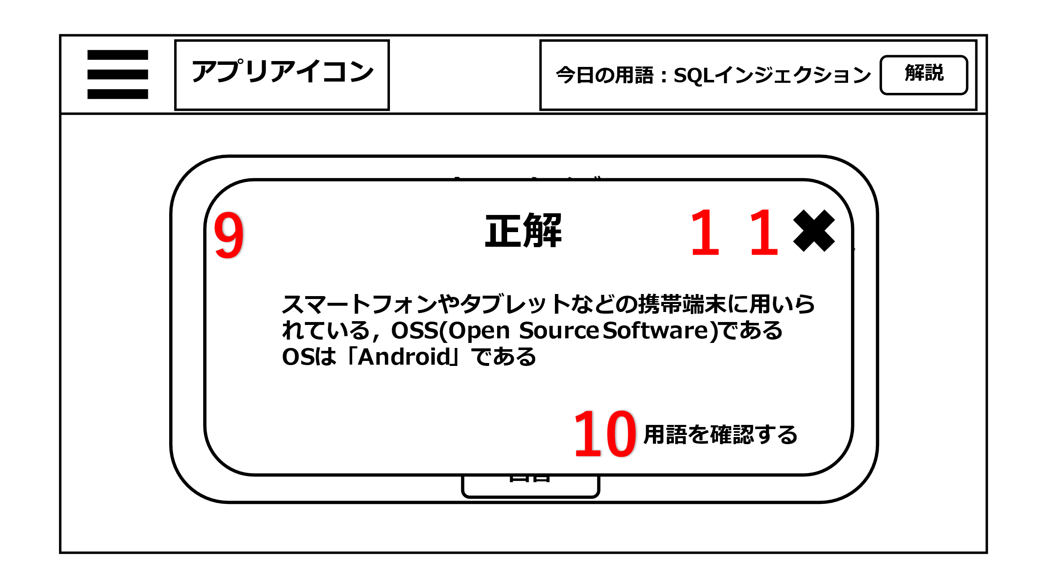
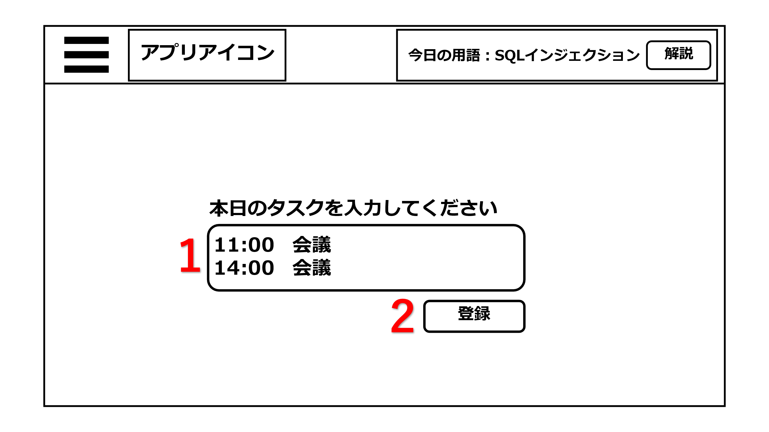

1

２

３

機能設計

 |  | ページロード
 |  | ログイン状態を判定する
 |  | 今日の用語表示
 |  | タスク入力内容の初期化
 |  | 今日のクイズを表示

 |  | 「4～７ ラジオボタン」 |  |  |  |  |  | 「１ タスク」
 |  | 右横に問題の回答の選択肢が表示されている。 |  |  |  |  |  | タスクに登録する内容を入力する

 |  |  |  |  |  |  |  | 「２ 登録ボタン」 押下
 |  | 「８ 回答」 |  |  |  |  |  | タスク登録内容に入力された値をデータベースに送信する
 |  | クリック時に選択してるラジオボタンの答えと回答を比較し正解か不正解かを判定し、結果を表示する。
 |  | 正解だったら、「正解」 不正解なら「不正解」とアラートで表示。

 |  | 「９ 解説のポップアップ」
 |  | 回答の解説を表示

 |  | 「１０ リンク」
 |  | クリックすると用語ページ遷移する

 |  | 「１１ 閉じる」押下
 |  | 回答ポップアップとクイズ問題を閉じる

項目定義書

No |  | 物理名 | 論理名 | 画面型 | データ型 | min | max |  | DBテーブル | DBカラム | 備考
 | 1 | task_thread | タスク入力 | input | varchar | 0 |  | 200 | task | task_thread
 | 2 | register | 登録ボタン | submit
 | 3 | quiz | 今日のクイズ | div | varchar |  |  |  | q_question | quiz
 | 4 | choice | ラジオボタン | radio |  |  |  |  | q_choice | choice
 | 5 | choice | ラジオボタン | radio |  |  |  |  | q_choice | choice
 | 6 | choice | ラジオボタン | radio |  |  |  |  | q_choice | choice
 | 7 | choice | ラジオボタン | radio |  |  |  |  | q_choice | choice
 | 8 | answer | 回答 | submit
 | 9 | quiz_ex | 解説 | div | varchar | 0 |  | 50 | q_question | quiz_ex
 | 10 | link | リンク | link
 | 11 | close | 閉じるマーク | div

勤怠入力ページ
画面設計
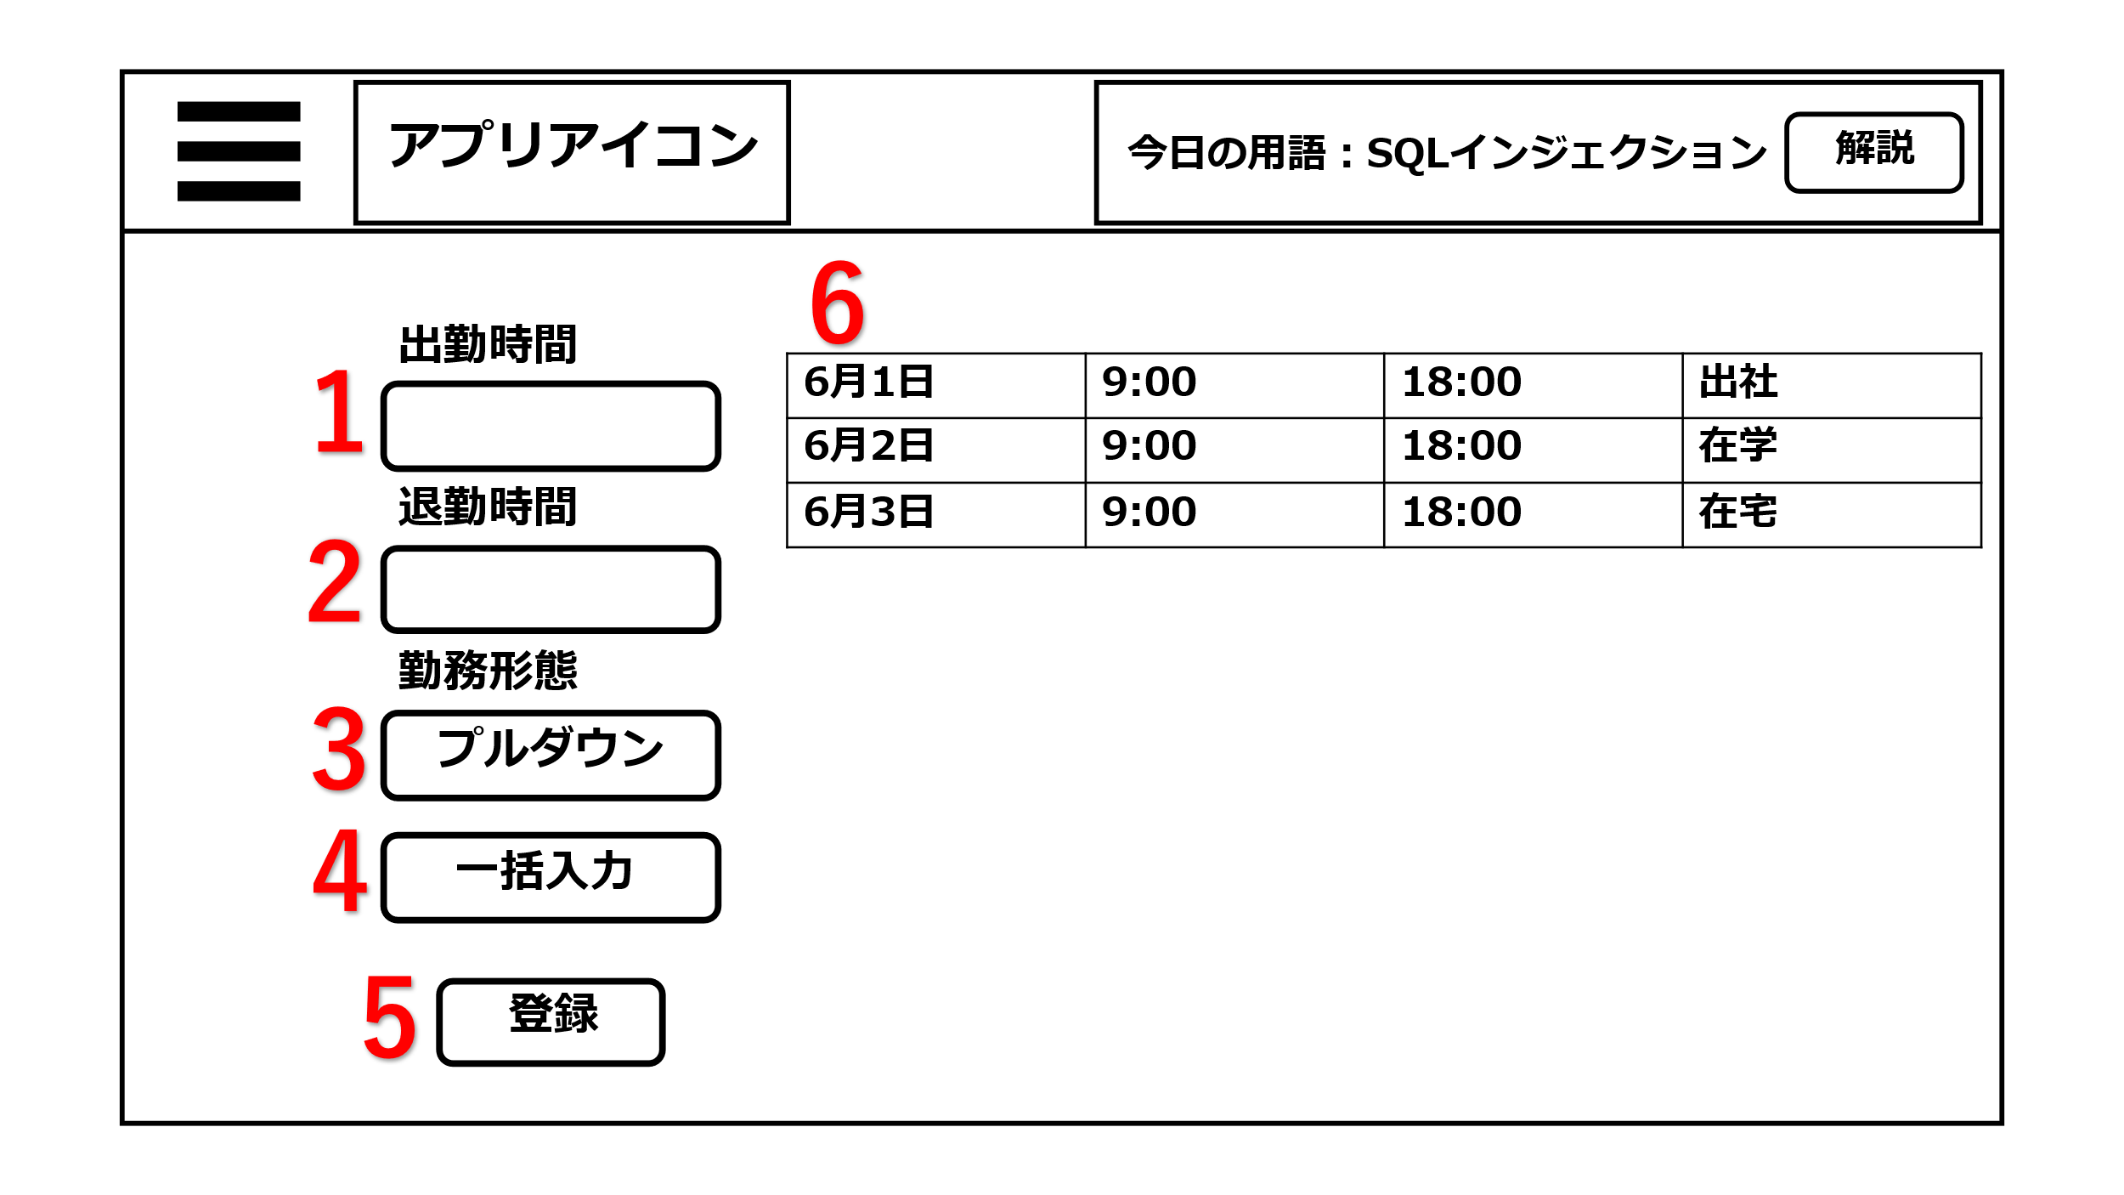

1
６

２

３

４

５

機能設計

 |  | ページロード
 |  | 出勤時間、退勤時間、勤務形態の初期化
 |  | カレンダーの表示内容をデータベースから取得

 |  | 「１ 出勤時間」
 |  | 出勤時間を入力する

 |  | 「２ 退勤時間」
 |  | 退勤時間を入力

 |  | 「３ 勤務形態」
 |  | 勤務形態を入力する

 |  | 「４ 一括入力」 押下
 |  | 前日の登録内容を出勤時間、退勤時間、勤務形態に自動で入力する

 |  | 「５ 登録」 押下
 |  | 入力した出勤時間、退勤時間、勤務形態の入力内容をデータベースに登録する

 |  | 「６ カレンダー」
 |  | 当月の出勤時間、退勤時間、勤務形態の登録内容を表示する

項目定義書

No |  | 物理名 | 論理名 | 画面型 | データ型 | min |  | max |  | DBテーブル | DBカラム | 備考
 | 1 | work_start | 出勤時間 | input | datetime |  | 0 |  | 20 | working hours | work_start
 | 2 | work_end | 退勤時間 | input | datetime |  | 0 |  | 20 | working hours | work_end
 | 3 | workstyle | 勤務形態 | select | varchar |  | 0 |  | 20 | working hours | workstyle
 | 4 | auto | 一括入力 | button | varchar
 | 5 | register | 登録 | submit
 | 6 | calendar | カレンダー | table

勉強ページ
画面設計
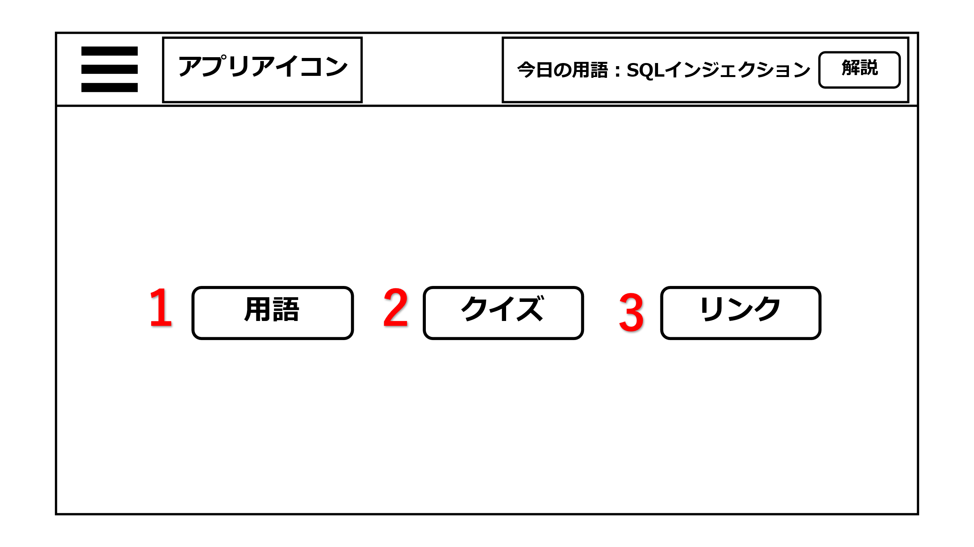

1
２
3

機能設計
「１ 用語」押下
押下時、用語ページへ遷移
「２ クイズ」押下
押下時、クイズページへ遷移
「３ リンク」押下
押下時、リンクページへ遷移
ボタンは横並び、上下の差異は画面設計と異なる場合がある

項目定義書

No |  | 物理名 | 論理名 | 画面型 | データ型 | min | max | DBテーブル | DBカラム | 備考
 | 1 | word | 用語 | link
 | 2 | quiz | クイズ | link
 | 3 | link | リンク | link

用語ページ
画面設計

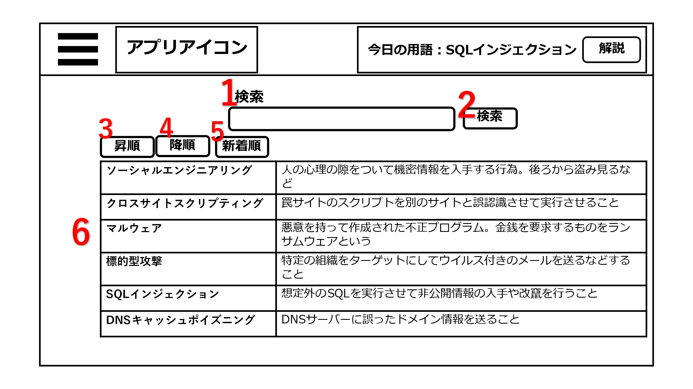

1

2

３2

機能設計
 | ページロード
 | 検索フォームの初期化
 | 用語一覧が登録の昇順に並ぶ。

1 | 検索入力フォーム
 | 入力フォームをクリックすると検索したい文字を入力できる。

2 | 検索ボタン
 | 検索入力フォームに文字が入力された状態で検索ボタンを押すとその入力フォームの文字が含まれた検索結果を表示する。
 | （インクリメントサーチも可能）
 | 検索ボタンを押したとき、検索入力フォームが空欄の場合は何もしない。

3 | ソートの昇順ボタン
 | 昇順のソートボタンをクリックすると用語一覧が五十音の昇順に並び変わる。

4 | ソートの降順ボタン
 | 降順のソートボタンをクリックすると用語一覧が五十音の降順に並び変わる。

5 | ソートの新着順ボタン
 | 新着順のソートボタンをクリックするとDBで登録された用語一覧が登録が新しい順に並び変わる。

6 | 用語の一覧表
 | 用語は登録の昇順に並んでいる。一週間以内に登録された新着用語には★印がつく。

項目定義書
 |  |  |  |  |  |  |  |  | 保留★
No |  | 物理名 | 論理名 | 画面型 | データ型 | min | max |  | DBテーブル | DBカラム | 備考
1 |  | search | 検索 | div
2 |  | s_submit | 検索実行 | submit
3 |  | a_sort | 昇順ソート | button
4 |  | d_sort | 降順ソート | button
5 |  | n_sort | 新着順ソート | button
6 |  | word | 用語 | table | vachar | 0 |  | 20 | stydy | word
6 |  | word_ex | 用語解説 | table | vachar | 0 |  | 50 | study | word_ex

リンクページ
画面設計
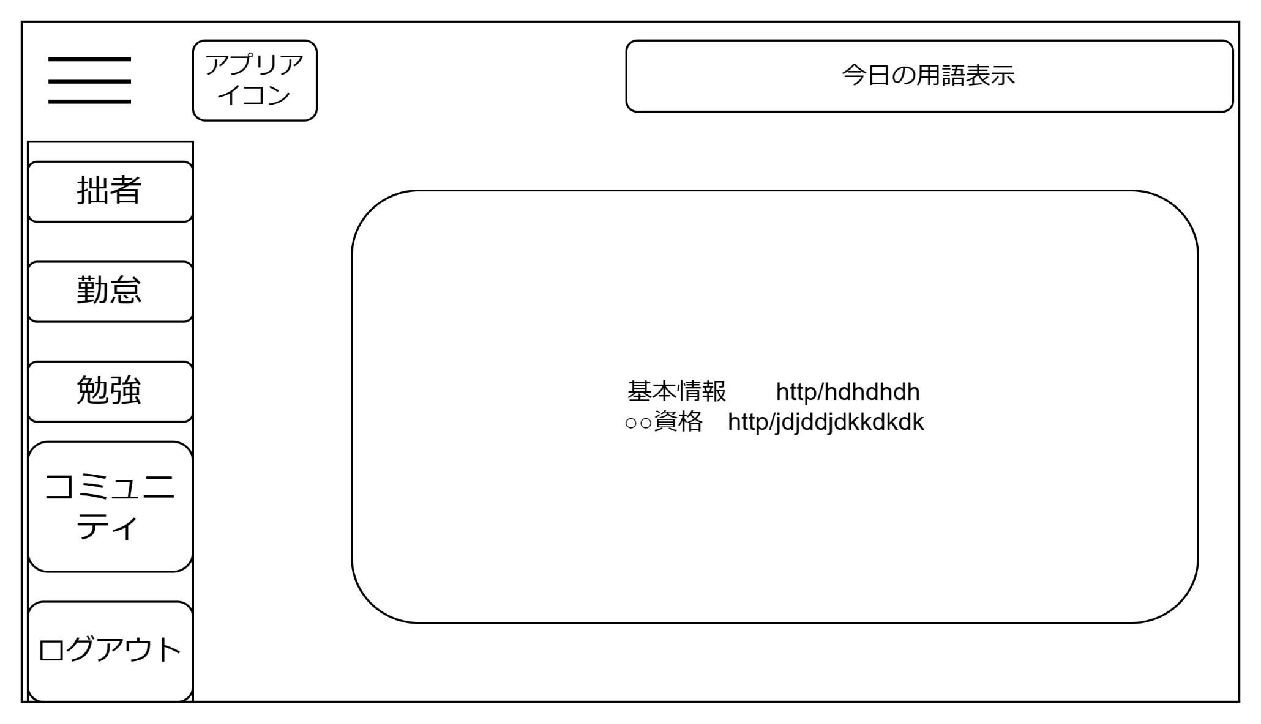
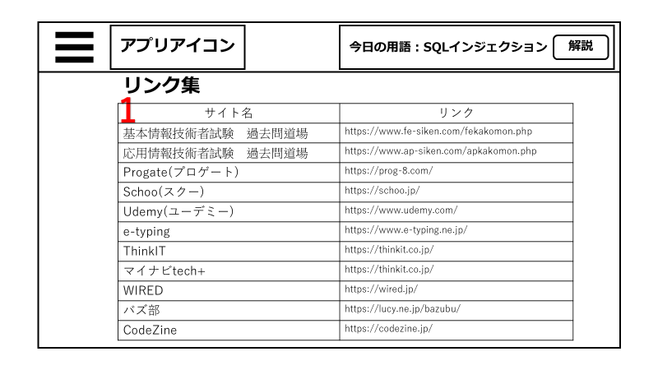

1

機能設計
 | ページロード時
 | リンク一覧の表示内容を取得。

1 | リンク一覧表示欄
 | 資格対策サイト、タイピングゲームのサイト、ネットIT業界ニュースなど１１個のリンクを表示。
 | 基本情報技術者試験 過去問道場
 | 応用情報技術者試験 過去問道場
 | Progate(プロゲート)
 | Schoo(スクー)
 | Udemy(ユーデミー)
 | e-typing
 | ThinkIT
 | マイナビtech+
 | WIRED
 | バズ部
 | CodeZine

項目定義書

No |  | 物理名 | 論理名 | 画面型 | データ型 | min | max | DBテーブル | DBカラム | 備考
1 |  | link | リンク集 | link

クイズページ
画面設計

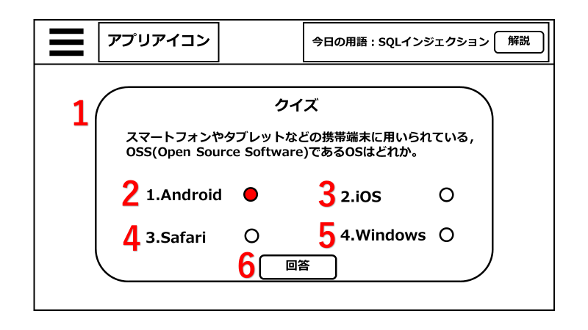
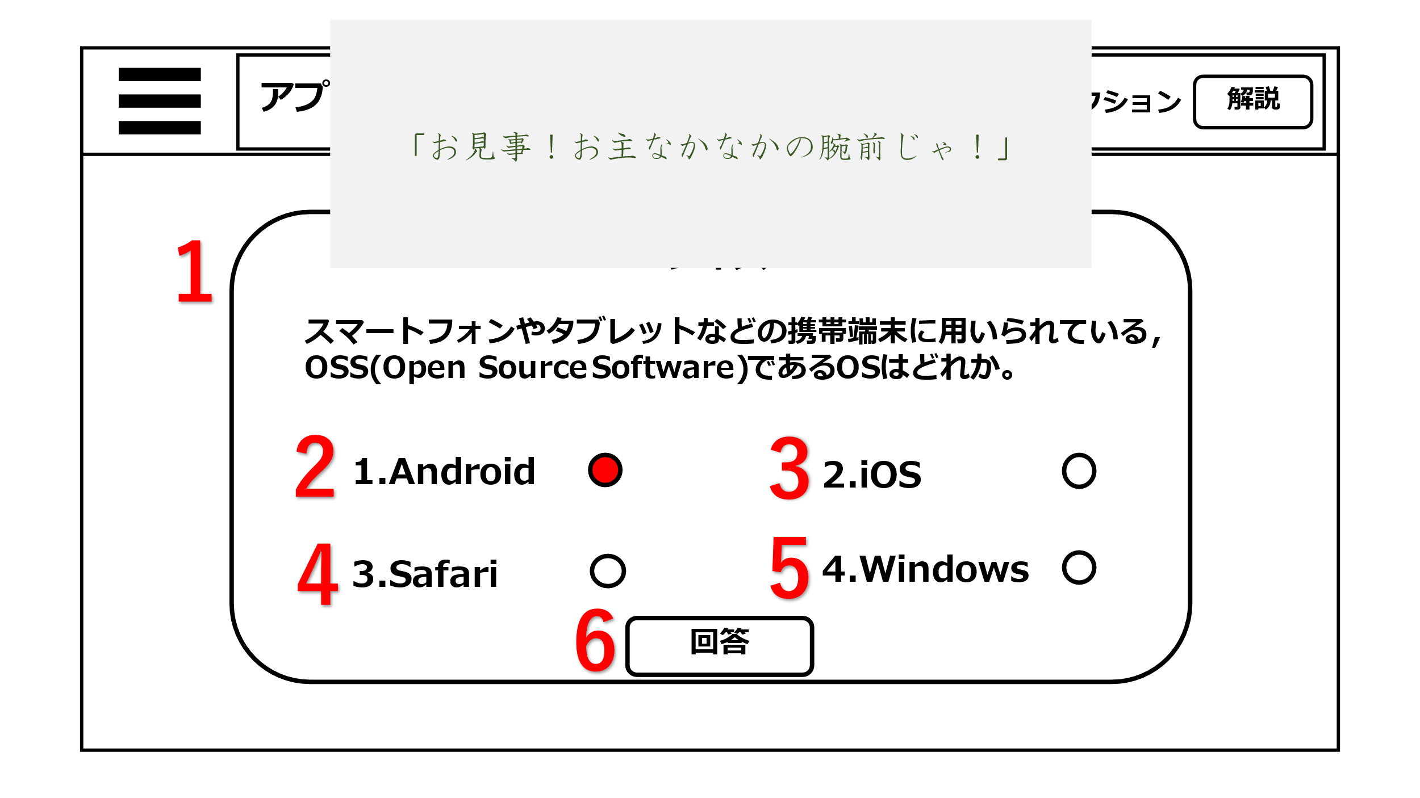
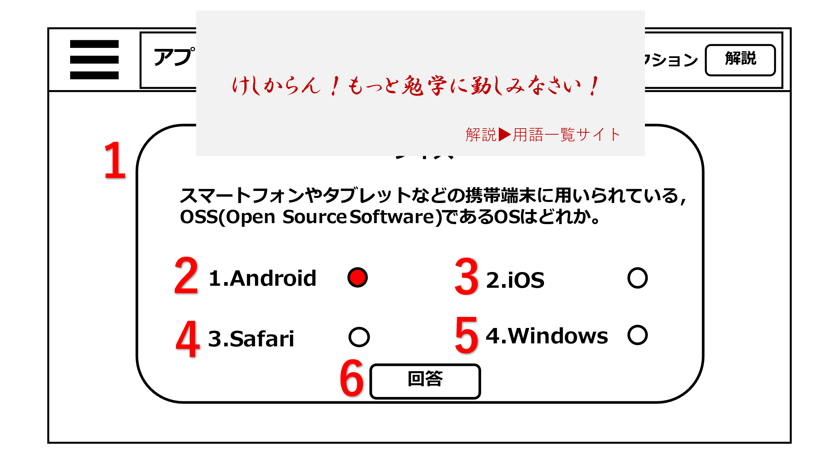

1
７

3
2

61

4
5

機能設計
 | ページロード
 | ページロード時にクイズ問題を取得し表示。
 | ラジオボタンの初期化。

1 | ページロード時にランダムで用意した4択のクイズ問題をポップアップ形式で表示させる。

2～5 | ラジオボタン
 | 左横に問題の回答の選択肢が表示されている。

6 | 回答ボタン
 | クリック時に選択してるラジオボタンの答えと回答を比較し正解か不正解かを判定し、結果を表示する。
 | 正解だったら、「お見事！お主なかなかの腕前じゃ！」 不正解なら「けしからん！もっと勉学に勤しみなさい！」とアラートで表示。

7 | 解説遷移リンク
 | クイズに不正解だった場合、アラート表示に用語ページに遷移するリンクが表示される。

項目定義書

No |  | 物理名 | 論理名 | 画面型 | データ型 | min |  | max |  | DBテーブル | DBカラム | 備考
1 |  | quiz | クイズ | div | varchar |  | 0 |  | 30 | q_question | quiz
2 |  | choice | 選択肢 | radio | varchar |  | 0 |  | 15 | q_choices | choice
3 |  | choice | 選択肢 | radio | varchar |  | 0 |  | 15 | q_choices | choice
4 |  | choice | 選択肢 | radio | varchar |  | 0 |  | 15 | q_choices | choice
5 |  | choice | 選択肢 | radio | varchar |  | 0 |  | 15 | q_choices | choice
6 |  | choice | 回答 | submit

マイページ
画面設計
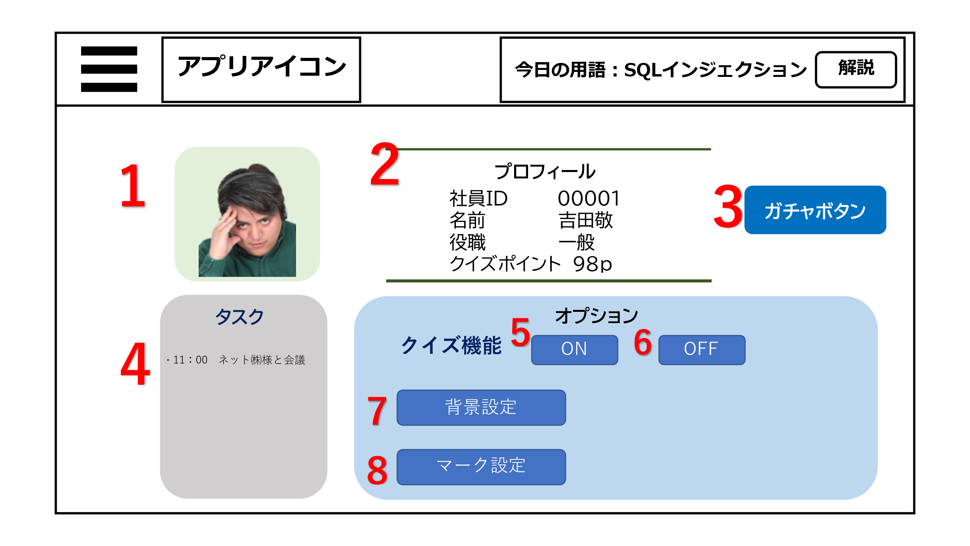
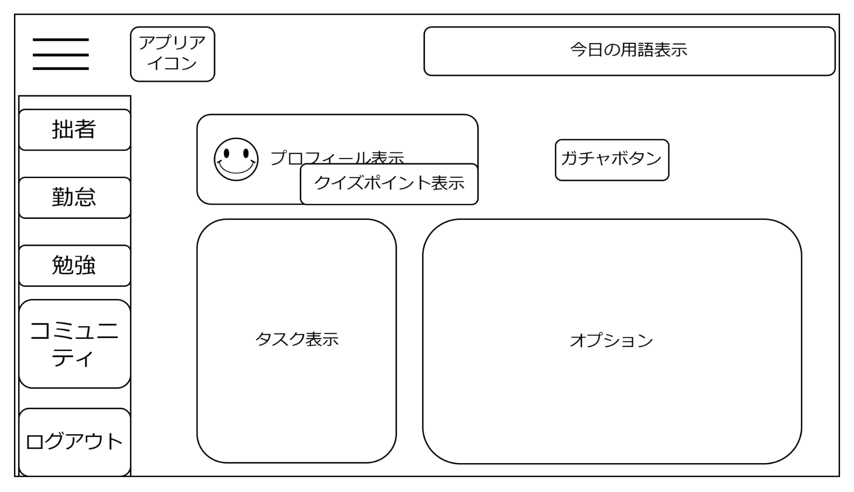
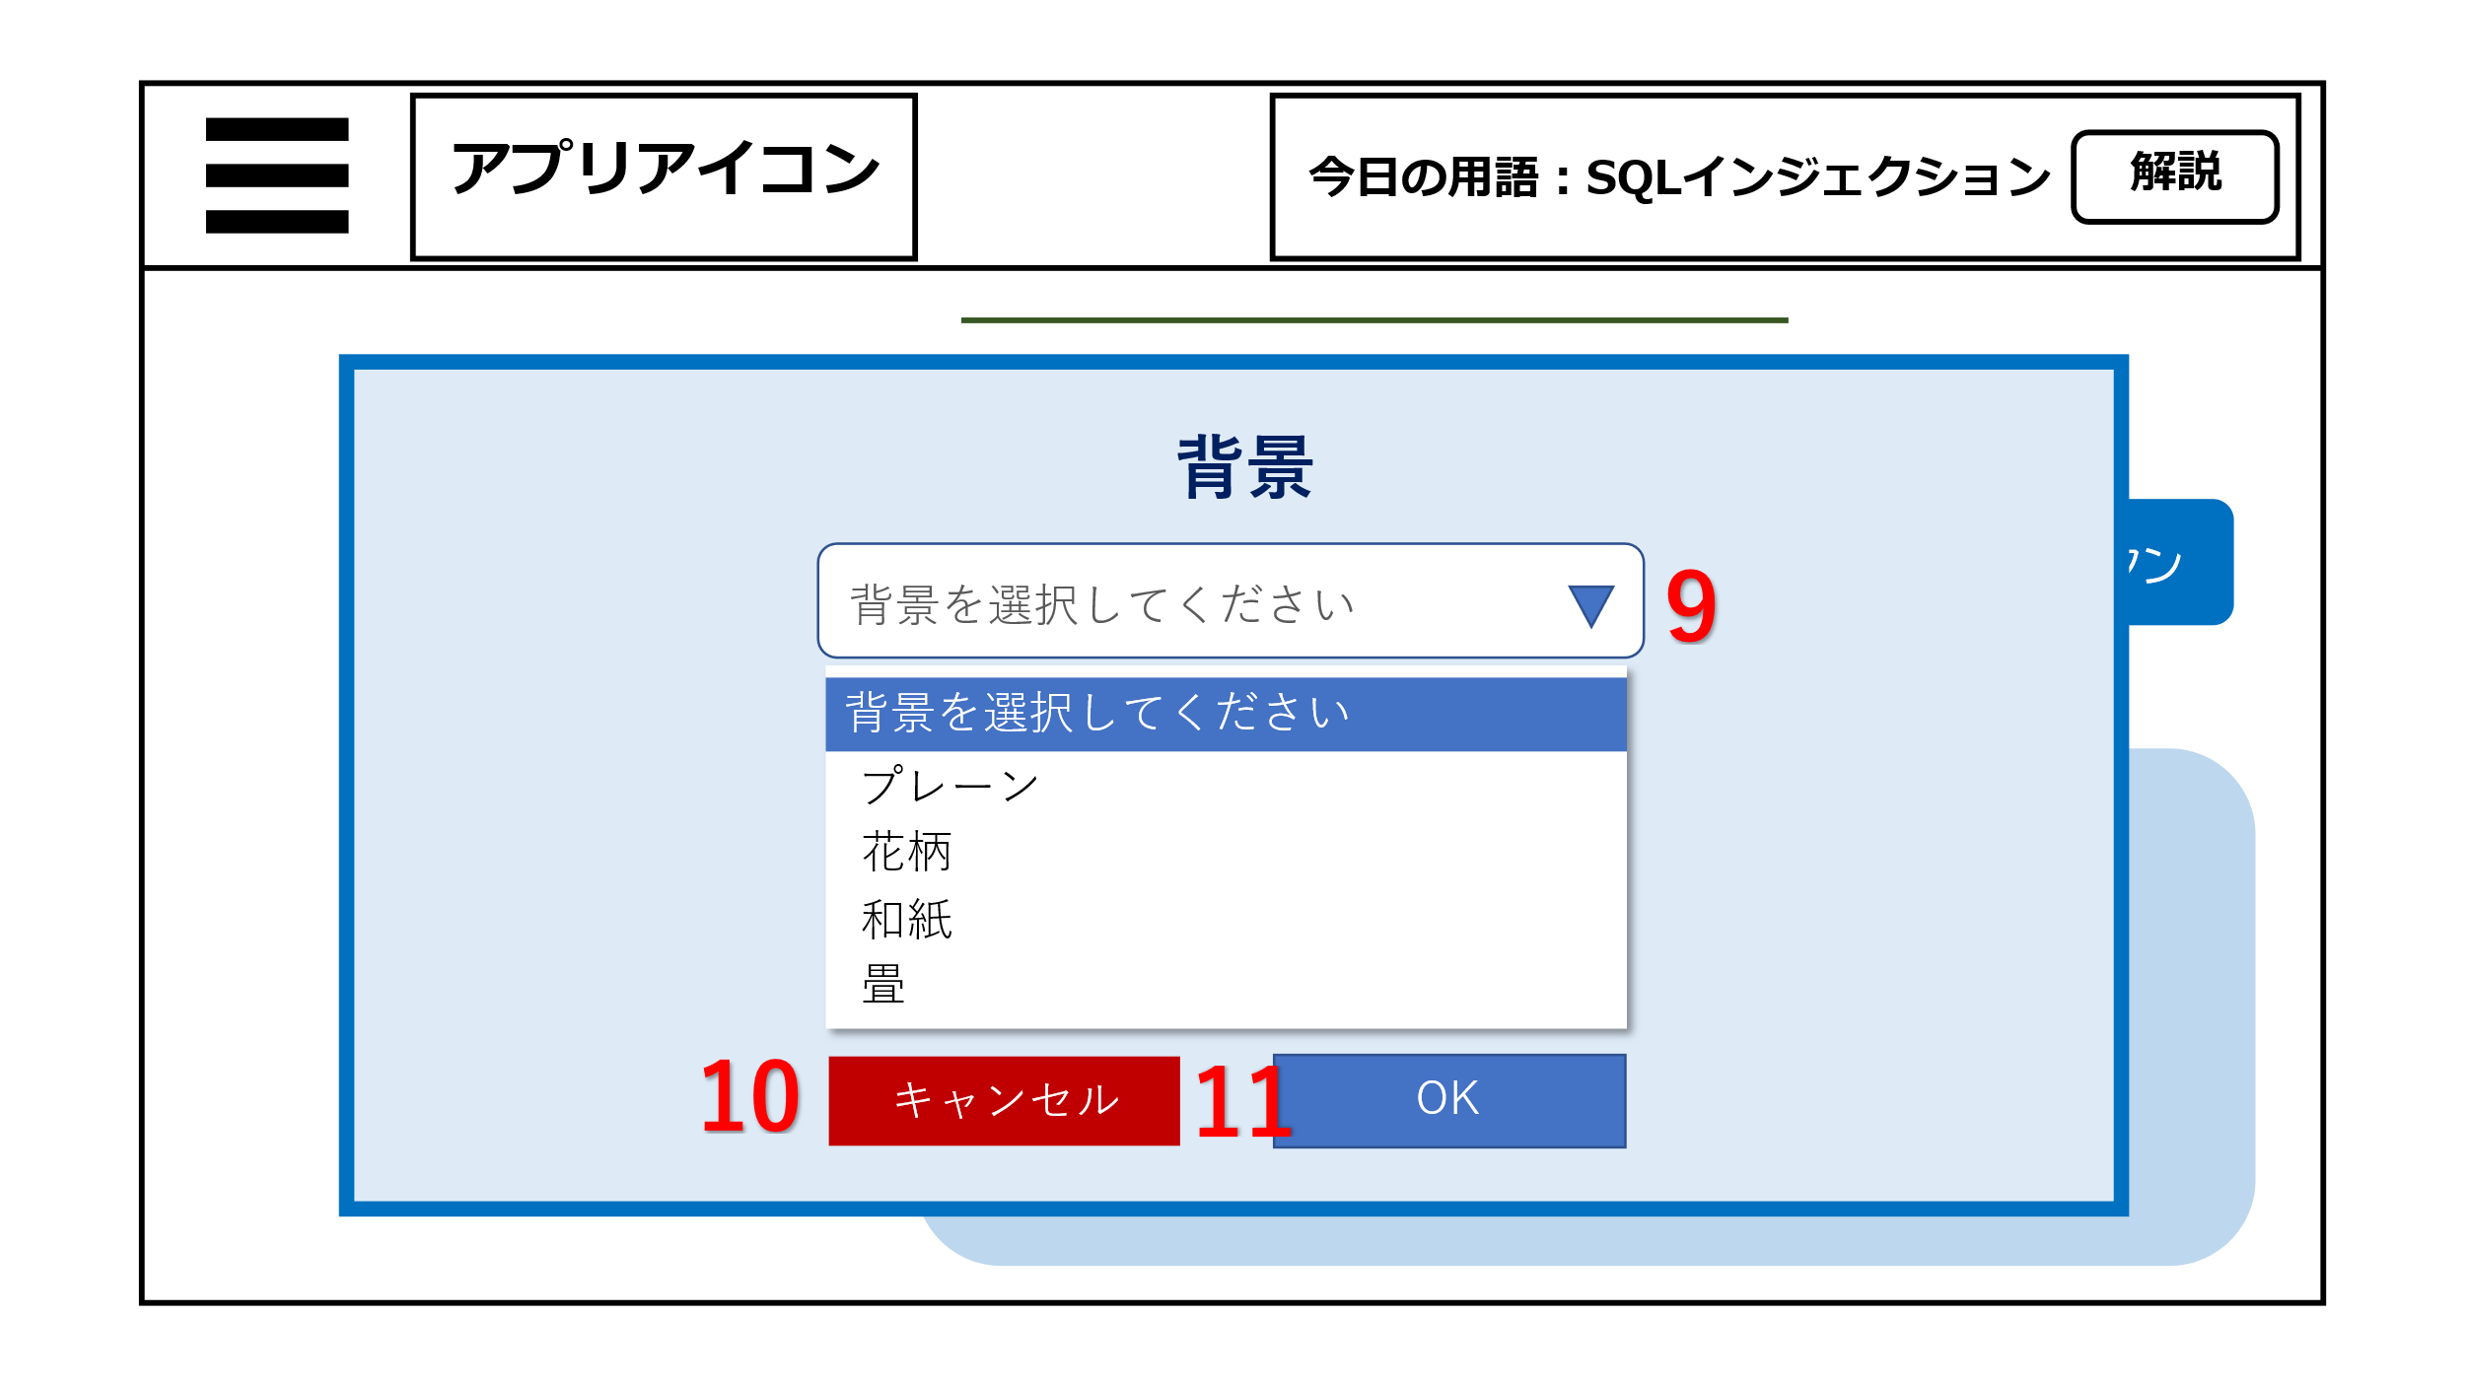

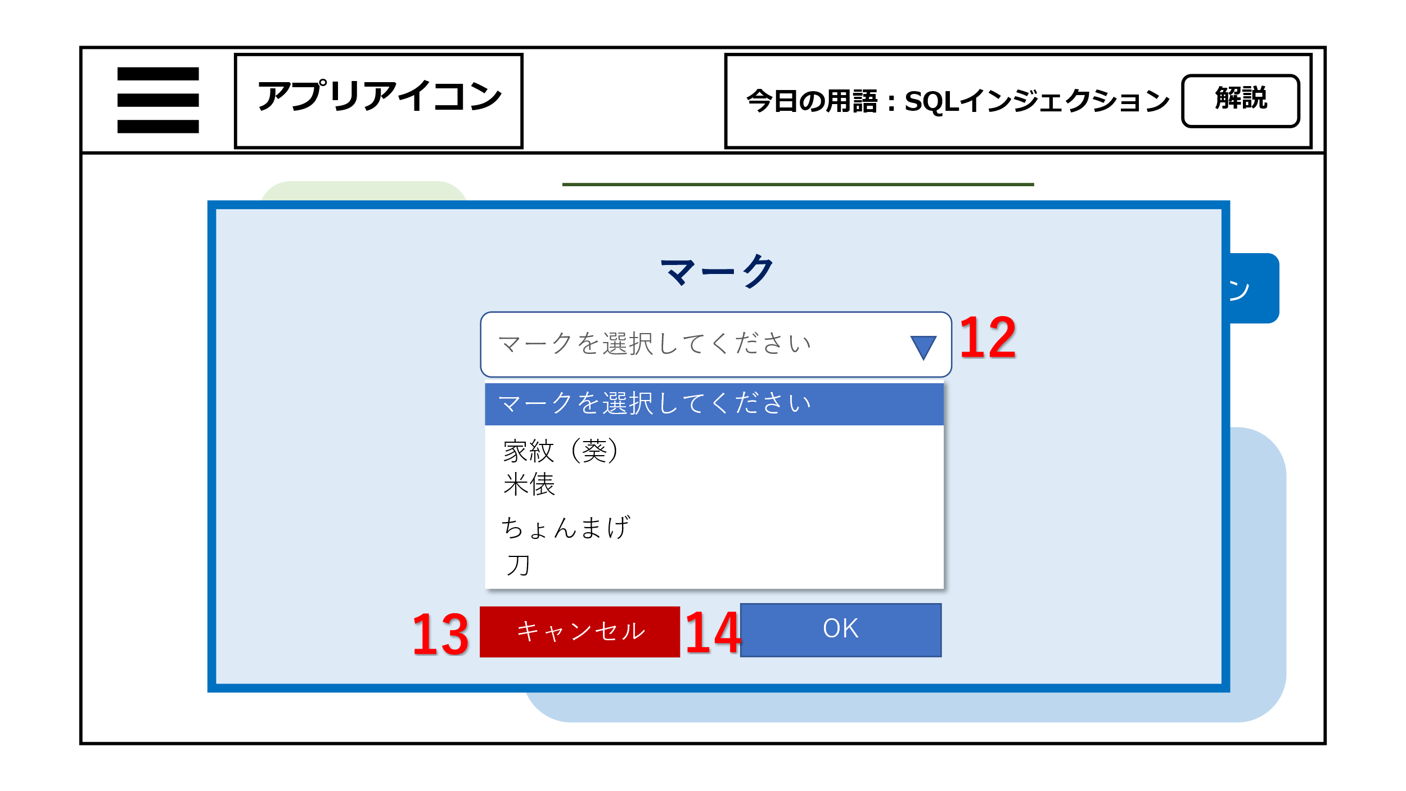
2

1
4

3

5
6

オプションのマークボタンをクリックした後の画面
オプションの背景ボタンをクリックした後の画面

機能設計
 | ページロード
 | ページロード時にプロフィール・タスク・クイズポイントの情報を取得・表示。

1 | アイコン
 | ユーザのアイコンを表示させる。

2 | プロフィール欄
 | プロフィールをデータベースからもってきて表示させる。

3 | ガチャボタン
 | ガチャボタンをクリックすると、ガチャページに遷移する。

4 | タスク表示
 | タスクをデータベースからをもってきて表示。

5 | クイズ機能 ONボタン
 | クイズ機能をONにできる。

6 | クイズ機能 OFFボタン
 | クイズ機能を OFFにできる。

7 | 背景設定ボタン
 | クリックすると背景を選択できるポップアップが表示される。

8 | マーク設定ボタン
 | クリックするとマークを選択できるポップアップが表示される。

9 | 背景選択プルダウン
 | ▼三角形のマークをクリックすると背景メニューがプルダウン形式で表示される。
 | クリックすることで選択できる。

10 | 背景選択キャンセルボタン
 | キャンセルボタンをクリックするとポップアップ表示が消える。

11 | 背景選択OKボタン
 | OKボタンをクリックするとプルダウンメニューで選択した背景が適用される。

12 | マーク選択プルダウン
 | ▼三角形のマークをクリックするとマークメニューがプルダウン形式で表示される。
 | クリックすることで選択できる。

13 | マーク選択キャンセルボタン
 | キャンセルボタンをクリックするとポップアップ表示が消える。

14 | マーク選択OKボタン
 | OKボタンをクリックするとプルダウンメニューで選択したマークが適用される。

項目定義書

No |  | 物理名 | 論理名 | 画面型 | データ型 | min |  | max |  | DBテーブル | DBカラム | 備考
1 |  | mark_id | マーク | img |  |  |  |  |  | m_user | mark_id
2 |  | personal information | プロフィール | div |  |  |  |  |  | m_user | staff_id,name,director,q_point
3 |  | gacha | ガチャボタン | div
4 |  | task display | タスク表示 | div | varchar |  | 0 |  | 200 | task | task_thread
5 |  | quiz-on | クイズ機能ONボタン | button | bool |  | 0 |  | 50 | m_user | quiz
6 |  | quiz-off | クイズ機能OFFボタン | button | bool |  | 0 |  | 50 | m_user | quiz
7 |  | background setting | 背景設定 | button |  |  | 0 |  | 50 | bg | gatyapath_bg
8 |  | mark-setting | マーク設定 | button |  |  | 0 |  | 50 | mark | mark_bg
9 |  | background-pulldown | 背景選択プルダウン | div |  |  | 0 |  | 50 | bg | gatyapath_bg
10 |  | background-cancel | 背景キャンセル | button
11 |  | background-ok | 背景OK | button
12 |  | mark-pulldown | マーク設定選択プルダウン | div |  |  | 0 |  | 50 | mark | mark_bg
13 |  | mark-cancel | マークキャンセル | button
14 |  | mark-ok | マークok | button

ガチャページ
画面設計

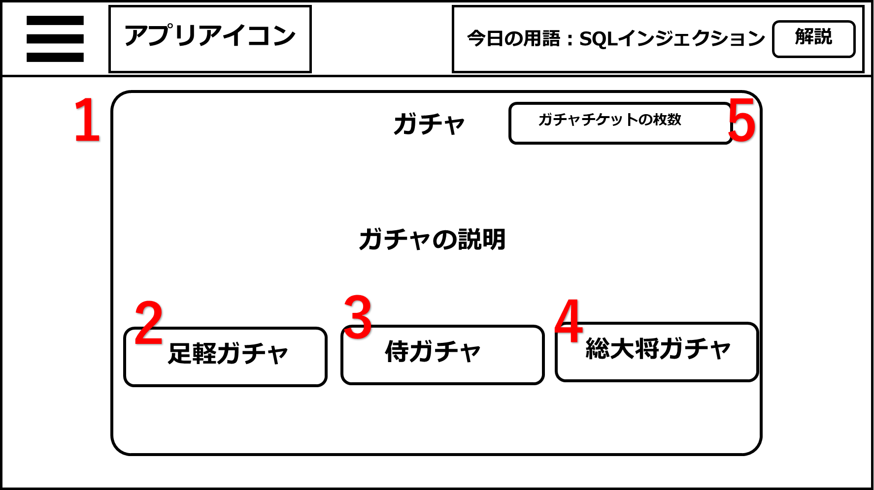

6
ガチャを引いてもよろしいですか？

はい いいえ

機能設計

ページロード時
ロード時に以下の処理を実行する
「１ ガチャ画面」 、「２～４ ガチャボタン」 を表示する。
「２～４ ガチャボタン」 クリック
クリック時、DBからガチャの情報を呼び出し、その中から抽選で1つだけ「１ ガチャ画面」 に表示する。
クリック時、チケットを1枚消費する
チケットの種類によって引けるガチャが異なる。
「５ ガチャチケットの枚数」
現在のガチャチケットの枚数を表示する
「６ 確認画面」
「２～４ ガチャボタン」を押した際に表示される
はいを選択すると「２～４ ガチャボタン」の処理が開始される
ガチャメソッドを作り、引数(チケットの種類)によって排出される内容が異なる、のような書き方なら行数が多くならない？

項目定義書

No |  | 物理名 | 論理名 | 画面型 | データ型 | min | max | DBテーブル | DBカラム | 備考
 | 1 | gacha_view | ガチャ画面 | div
 | 2 | asigaru | 足軽 | button
 | 3 | samurai | 侍 | button
 | 4 | taisyou | 総大将 | button
 | 5 | gacha_ | ガチャチケット | div | int | 0 |  | ticket | smri_ticket,asgr_ticket,sds_ticket

コミュニティページ
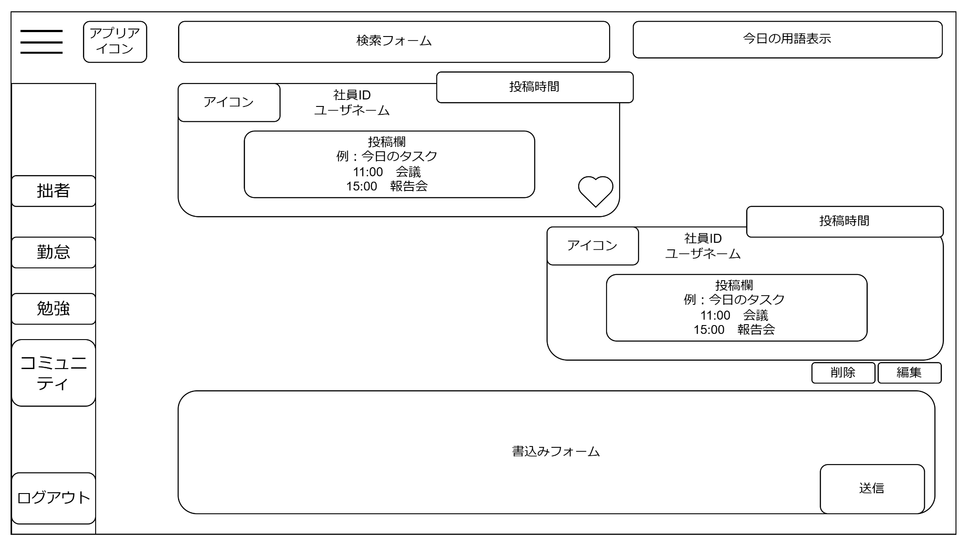
画面設計
12

11

10
13
投稿を編集する

6
4
5
3

7

8
9
変更
「１ 書込みフォーム」 テキストボックス
テキストを入力し、「２ 送信ボタン」をクリックするとDBに登録され、「11 書込み一覧」に表示する。
自分の書き込みは画面右側に、他のユーザの書き込みは画面左側に表示される
登録される情報…社員ID、ユーザネーム、書き込み、アイコン、投稿時間、いいね
「２ 送信ボタン」 クリック
クリック時、DBに書き込みの情報が登録され、「３ 投稿表示」 に表示される
「３ 投稿表示」 には「４ アイコン」、「５ 社員ID、ユーザネーム表示」、「６ 投稿時間」、「７ 書き込み表示」 を表示する。
「４ アイコン」
マイページのオプション機能で設定したアイコンが表示される。
「５ 社員ID、ユーザネーム表示」
ユーザの社員IDとユーザネームが表示される。
「６ 投稿時間」
「２ 送信ボタン」をクリックした時間を取得し、表示する
「７ 書き込み表示」
「１ 書込みフォーム」 の内容が表示される
「８ 削除ボタン」 クリック
クリック時、選択した投稿がDBから削除される
「９ 編集ボタン」 クリック
クリック時、選択した投稿が編集可能になる。
13の画面が表示される
「１０ いいねボタン」 クリック
クリック時、いいね数が増加し表示する
「１１ 書き込み一覧」
全ての「７ 書き込み表示」 を表示
「１２ 検索フォーム」
フォームに入力した文字列と一致する「３ 投稿表示」 を検索し、表示する
「１３ 編集画面」
投稿を編集することができる。変更ボタンを押下すると変更が確定し、DBの内容が更新され「１１ 書き込み一覧」 に表示される

１

２

ページロード時
ロード時に以下の処理を実行する
「１１ 書き込み一覧」 に「３ 投稿表示」 を表示する。
「１１ 書き込み一覧」 の書き込みは「９ 編集ボタン」 をクリックするまで編集はできない。
「３ 投稿表示」 に「４ アイコン」、「５ 社員ID、ユーザネーム表示」、「６ 投稿時間」、「７ 書き込み表示」 を表示する。
機能設計

項目定義書

No |  | 物理名 | 論理名 | 画面型 | データ型 | min |  | max |  | DBテーブル | DBカラム | 備考
 | 1 | writing_form | 書き込みフォーム | Textbox | varcher |  | 0 |  | 5000 | community | writing_form
 | 2 | submit_button | 送信ボタン | submit
 | 3 | writing_id | 投稿表示 | div | varcher |  |  |  |  | community | writing_id
 | 4 | icon | アイコン | div
 | 5 | user_info | ユーザ情報 | div
 | 6 | time | 投稿時間 | div | Datetime |  |  |  |  | community | time
 | 7 | writing_id | 書き込み表示 | div | varcher |  |  |  |  | community | writing_id
 | 8 | delete_button | 削除ボタン | button
 | 9 | edit_button | 編集ボタン | button
 | 10 | good | いいねボタン | button | int |  |  |  |  | community | good
 | 11 | text_categories | 書込み一覧 | div
 | 12 | searchword | キーワード検索 | form

管理用ページ
画面設計

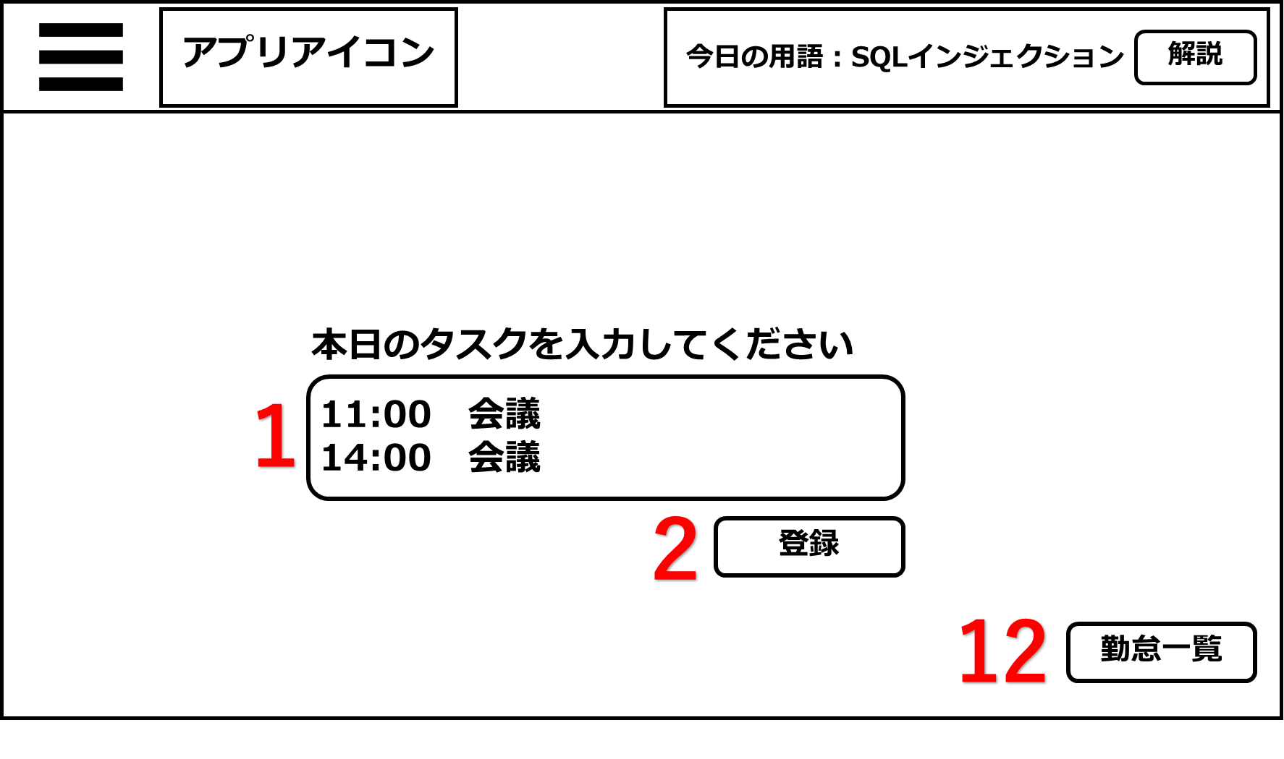
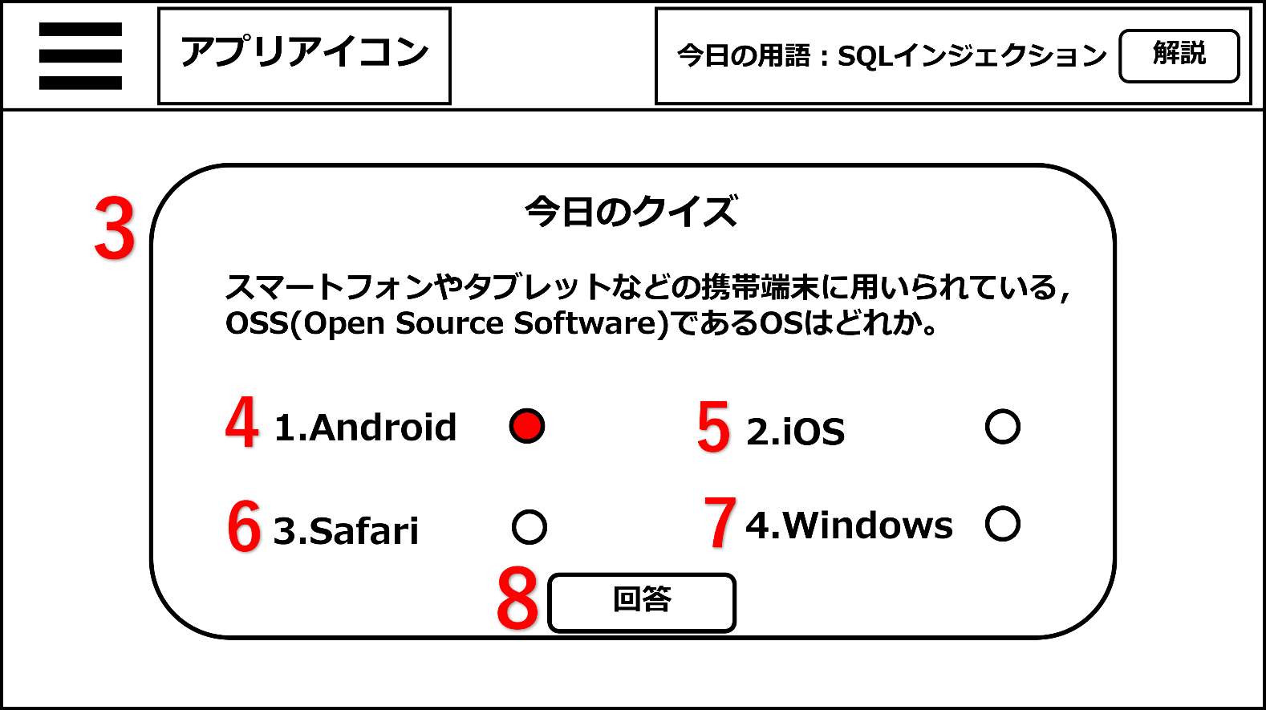

機能設計

ページロード時
ロード時に以下の処理を実行する
管理者権限のユーザがログインをした場合、「11 勤怠一覧ボタン」を表示する
1～11まではTOPページと同じ処理
「12 勤怠一覧ボタン」 クリック
管理者一覧ページに遷移する

項目定義書

No |  | 物理名 | 論理名 | 画面型 | データ型 | min |  | max |  | DBテーブル | DBカラム | 備考
 | 1～10 | TOPページと同じ

 | 11 | diligencebutton | 勤怠一覧 | link | int |  | 0 |  | 1 | m_user | director

管理者一覧
画面設計
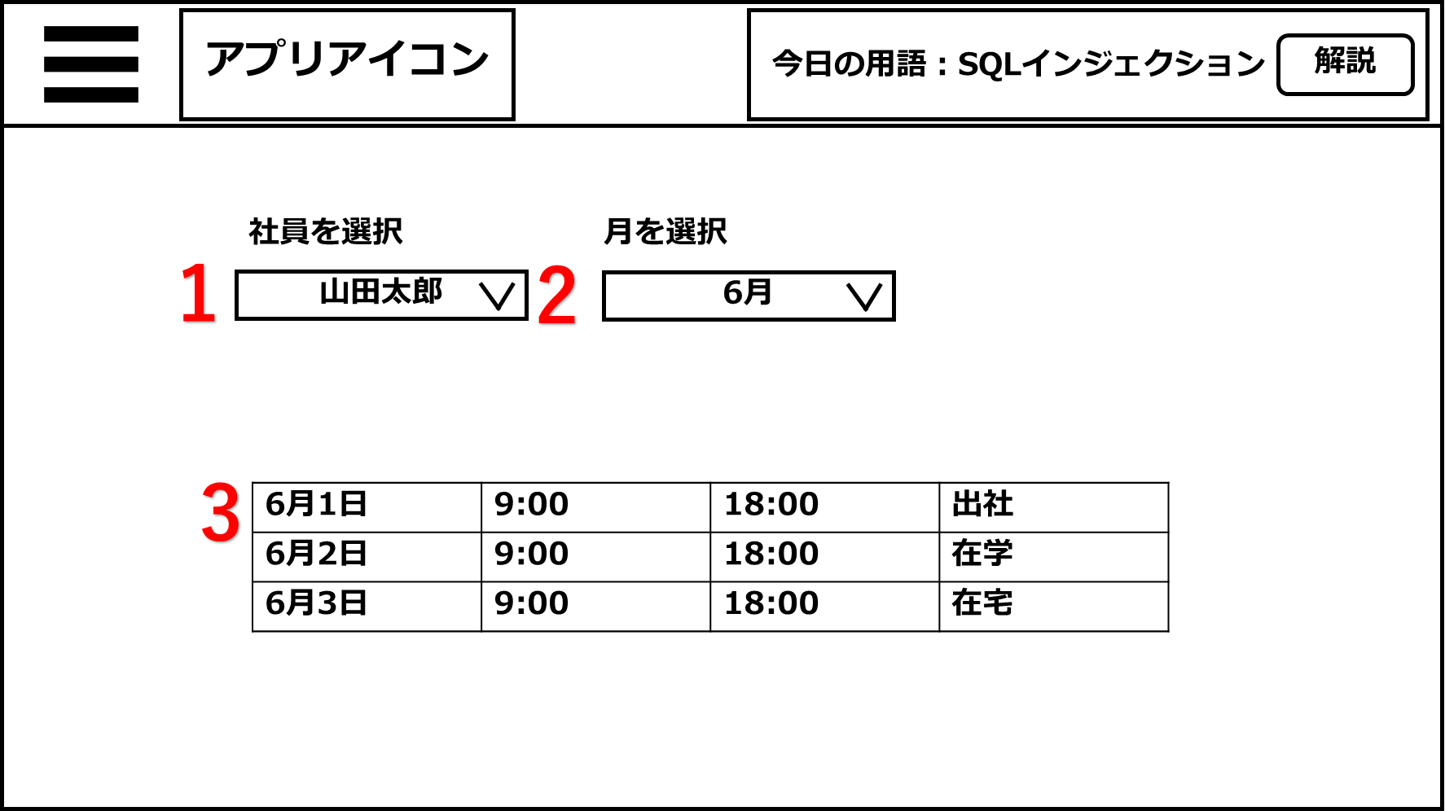

機能設計

ページロード時
ロード時に以下の処理を実行する
ページロード時はプルダウンメニューの一番最初の社員が選択、表示される。
月は最新の月を表示
「１ 社員選択」 プルダウンメニュー
DBに登録されている社員を選択可能。
選択した社員の出勤時間、退勤時間、勤務形態が「３ 勤怠一覧」に表示される
「１ 月選択」 プルダウンメニュー
DBに登録されている月を選択可能。
選択した月の出勤時間、退勤時間、勤務形態が「３ 勤怠一覧」に表示される

項目定義書

No |  | 物理名 | 論理名 | 画面型 | データ型 | min |  | max |  | DBテーブル | DBカラム | 備考
 | 1 | Drop-down | 社員プルダウン | select | varchar |  | 0 |  | 20 | working hours | staff_id
 | 2 | categories | 勤怠一覧 | table
 | 3 | date | 月選択 | se;ect | Datetime |  |  |  |  | working hours | date

